高深储物柜
高深储物柜采购需求
一般性要求 | 序号 | 维度 | 高深储物柜
规格 质量 方面 | 1 | 用途 | 用于国航T2国内贵宾会员休息室
 | 2 | 材质 | 不锈钢
 | 3 | 尺寸 | 高180CM*宽120CM*长50CM
 | 4 | 重量 | /
 | 5 | 颜色 | 金属色
 | 6 | 克重 | /
 | 7 | 质量标准 | /
 | 8 | 个性化要求 | 尺寸为定制，上下配有滑动门。需要供应商进到场内进行安装，供应商需具备进场资质（首都机场控制区证件）。
 | 9 | 技术参数 | 304加厚不锈钢，层高35cm（共4层），每两层配有滑动柜门，配有四个圆柱垫脚。
 | 10 | 附图示例 | 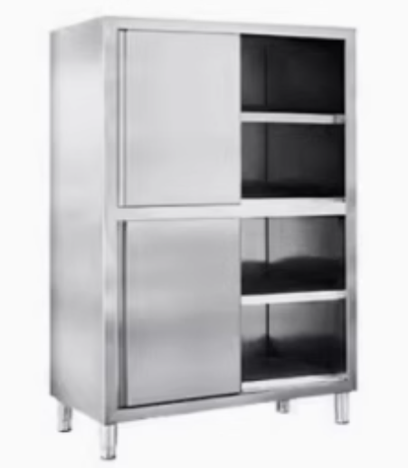 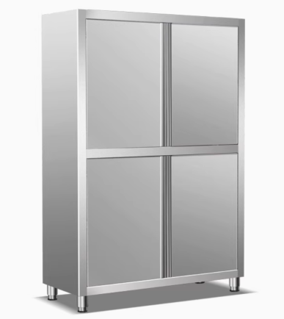
交付 方面 | 1 | 供货期限 | 依据甲方订单确定交付数量
 | 2 | 订单 | /
 | 3 | 验收标准 | 产品外观一致、性能指标合格（工作效率、噪音、功率等要求）、质量认证（供应商提供相关质量认证文件）。
 | 4 | 包装 | 1.外包装材质：加厚纸箱 2.内包装袋均采用无色透明塑料袋，机器四角配有防撞泡沫 3.收货人、收货地址、订单号、产品名称、箱数及箱号、毛重/净重、包装尺寸、制造商名称及详细地址、生产日期、保质期等
 | 5 | 装箱文件 | 包括序号、规格型号、产品名称、产品等级、数量、箱数及箱号、制造商名称及详细地址、生产日期及生产批次号等
 | 6 | 交货时间 | 订单确认后7个工作日
 | 7 | 运输方式 | 不限
 | 8 | 交货地址 | 北京市首都机场国航T2国内贵宾会员休息室
服务 方面 | 1 | 费用承担 | 乙方将产品从制造商运至甲方指定收货地点的全部运杂费、保险费、在甲方收货地点的装卸费由乙方承担。
 | 2 | 专人专线服务 | 乙方应指派单独的服务代表，提供7X24小时专人专线服务，需现场服务的应在接到服务要求后一个工作日内到场。
 | 3 | 质量保证 | 交货后3个月内正常使用产生质量问题进行退换，需有专业人员进场安装调试。
 | 4 | 最小备货量 | /
 | 5 | 发票 | 乙方提供符合甲方要求的增值税专用发票（税率13%），并保证发票的真实性，开票价格为实际销售价。
 | 6 | 定期回访 | 乙方应每年对甲方就产品的使用情况、售后情况等进行不少于1次的客户经理回访。

